Fiche évaluations
 |  |  |  |  |  |  | Auteur de la fiche: Cécile Pont FPSE, Université de Genève
Objectif général: orthographe lexicale |  |  |  |  |  |  |  |  |  |  | Diagnostic (DSM 5) : trouble spécifique des apprentissages avec déficit en expression écrite
Objectif spécifique: mots invariables |  |  |  |  |  |  |  |  |  |  | Age: 10 ans
Mots clés: orthographe lexicale - mots invariables - comparaison traitements |  |  |  |  |  |  |  |  |  |  | Niv scolaire/formation: CM2/7PH

 | Modalités de passation des pré- et post-tests: dictée de mots isolés
 | ortho | cgram | freqlemlivres | nblettres | nbsyll | Liste | Prét-test: DATE | traitement A: sur 2 semaines | Matériel utilisé | Fréquence du ttt | Post-test 1 DATE | Ø ttt vacances durant 2 semaines | Post-test 2 DATE | traitement B: sur 2 semaines | Matériel utilisé | Fréquence du ttt | Post-test 1 DATE | Fréquence séance ttt: |  | 1x/sem pd 2 sem
Liste A travaillée dans un premier temps | ailleurs | ADV | 346.35 | 8 | 2 | A |  | ttt mixte: Répondre aux questions inscrites sur les cartes du matériel utilisé | "Dessine-moi un mots: Mots invariables 1 & 2" | ttt en séance logo: chaque série de questions est réalisée durant 2 séances successives |  | pas de ttt |  | pas de ttt |  |  |  | Fréquence maison: |  | 2x/sem pd 2 sem
 | après | PRE | 821.55 | 5 | 2 | A |  |  |  |  |  |  |  |  |  |  |  | Durée totale (heures): |  | 4h environ
 | assez | ADV | 420.14 | 5 | 2 | A |  |  |  |  |  |  |  |  |  |  |  | Nb session: |  | 6
 | auparavant | ADV | 41.62 | 10 | 4 | A
 | autant | ADV | 240.41 | 6 | 2 | A
 | autrefois | ADV | 96.96 | 9 | 3 | A |  |  |  |  |  |  |  |  |  |  |  | Littérature de référence:
 | avant | PRE | 574.32 | 5 | 2 | A |  |  |  | ttt à la maison: chaque série de questions a été réalisée 3x entre la 1ère et la 2e séance logo puis 1x entre la 2e séance de logo et le post-test |  |  |  |  |  |  |  | Dessine-moi un mot - Les invariables 1 & 2 - de Mathilde Gosselin (2015) - Editeur: Cit'inspir (Matériel utilisé pour liste A) Martinet, C., Cèbe, S., & Pelgrims, G. (2016). Scriptum: apprendre à écrire: copier et orthographier.
 | bientôt | ADV | 169.59 | 7 | 2 | A
 | dehors | ADV | 109.05 | 6 | 2 | A
 | derrière | PRE | 349.39 | 8 | 2 | A
 | longtemps | ADV | 335.54 | 9 | 2 | A
 | parfois | ADV | 287.36 | 7 | 2 | A
 | plutôt | ADV | 280.74 | 6 | 2 | A
 | pourquoi | CON | 297.64 | 8 | 2 | A
 | soudain | ADV | 207.3 | 7 | 2 | A
 | souvent | ADV | 286.96 | 7 | 2 | A
 | toujours | ADV | 1093.78 | 8 | 2 | A |  |  |  |  |  |  |  |  |  |  |  | Résultats:
 | travers | NOM | 247.64 | 7 | 2 | A |  |  |  |  |  |  |  |  |  |  |  |  | Liste A | Liste B
 | voilà | PRE | 329.12 | 5 | 2 | A |  |  |  |  |  |  |  |  |  |  |  | Pré-test
 | vraiment | ADV | 274.32 | 8 | 2 | A |  |  |  |  |  |  |  |  |  |  |  | Post-test
 |  |  | 340.5 | 7.1 | 2.2 |  | 0 |  |  |  | 0 |  | 0 |  |  |  | 0
Liste B appariée travaillée dans un 2e temps | dessous | ADV | 17.5 | 7 | 2 | B |  | Liste B Items appariés à liste A |  |  |  | pas de ttt |  | ttt mixte: l'enfant devait trouver ses propres indices lui permettant de retenir l'orthographe des mots cibles | Cartes format A7: enfant écrit le mot, dessine si nécessaire. Logo écrit le texte dicté par l'enfant si nécessaire | ttt logo 1: trouver indices pour 5 premiers mots & confection cartes ttt logo 2: énoncer indices trouvés pour 8 cartes déjà réalisées, écrire le mot & comparaison avec la cible PUIS conception 12 cartes restantes
 | aujourd'hui | ADV | 158.24 | 11 | 3 | B |  |  |  |  |  |  |  |  |  |  |  | Stats:
 | aussitôt | ADV | 189.93 | 8 | 3 | B |  |  |  |  |  |  |  |  |  |  |  | Items_ | Réussite post-test 1 | Echec post-test 1
 | beaucoup | ADV | 461.42 | 8 | 2 | B |  |  |  |  |  |  |  |  |  |  |  | Réussite pré-test
 | cependant | ADV | 139.73 | 9 | 3 | B |  |  |  |  |  |  |  |  |  |  |  | Echec pré-test
 | comment | CON | 241.35 | 7 | 2 | B
 | déjà | ADV | 702.23 | 4 | 2 | B
 | trop | ADV | 790 | 4 | 1 | B |  |  |  |  |  |  |  |  |  |  |  | Graphique:
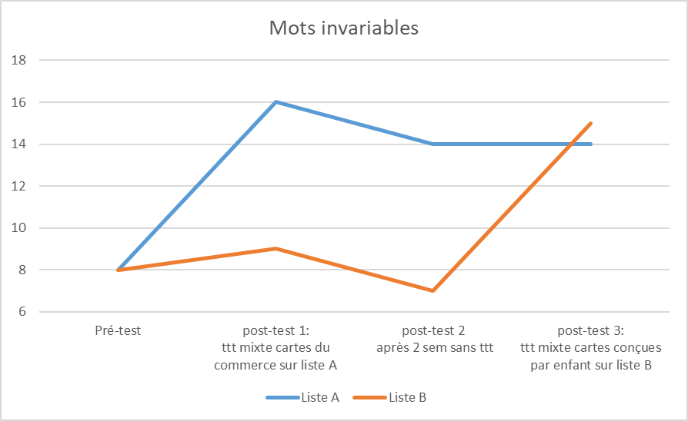
 | durant | PRE | 65.95 | 6 | 2 | B
 | ensuite | ADV | 169.19 | 7 | 2 | B
 | très | ADV | 1120.81 | 4 | 1 | B |  |  |  |  |  |  |  |  |  | ttt maison 1: énoncer indices trouvés, écrire le mot & comparaison avec cible (5 cartes) PUIS élaboration 3 autres cartes ttt maison 2: énoncer indices et écrire le mots (20 mots - 3x durant semaine)
 | lorsque | CON | 207.09 | 7 | 2 | B
 | malgré | PRE | 191.55 | 6 | 2 | B
 | parce que | CON | 327.43 | 9 | 2 | B
 | pendant | PRE | 450.14 | 7 | 2 | B
 | plusieurs | ADJ:ind | 203.58 | 9 | 2 | B
 | tard | ADV | 344.26 | 4 | 1 | B
 | quelquefois | ADV | 60.47 | 11 | 3 | B
 | surtout | ADV | 291.49 | 7 | 2 | B
 | voici | PRE | 97.3 | 5 | 2 | B
 |  |  | 311.5 | 7.0 | 2.1
 |  | t-test | 0.73 | 0.93 | 0.57

 |  |  |  |  |  |  |  |  |  |  |  |  |  |  |  |  |  | Adaptations nécessaires / remarques:
 |  |  |  |  |  |  |  |  |  |  |  |  |  |  |  |  |  | Résultats similaires obtenus avec un matériel déjà créé ou conçu par l'enfant en utilisant des stratégies proches. A voir si les résultats restent superposables sur le long terme.

Matériel liste A
Date: | Question 1 | Question 2 | Question 3 | Question 4 | Question 5 | Question 6 | Question 7 | Question 8
ailleurs |  |  |  |  |  |  |  |  | Exemple de carte issue du matériel "Dessine-moi un mot: les invariables" - Cit'Inspir édition
après |  |  |  |  |  |  |  |  | https://citinspir.fr/dessine-moi-un-mot/219-dessine-moi-un-mot-les-invariables.html
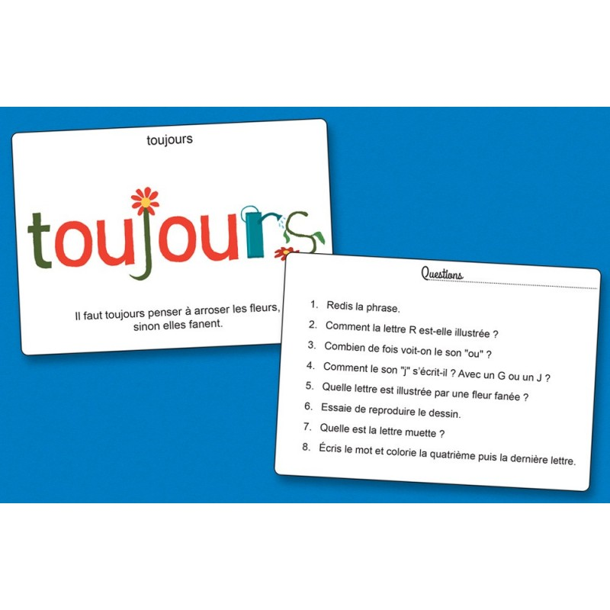
assez
auparavant
autant
avant
bientôt
dehors
souvent
longtemps
derrière
parfois
pourquoi
soudain
autrefois
plutôt
travers
toujours
voilà
vraiment

Date: | Question 1 | Question 2 | Question 3 | Question 4 | Question 5 | Question 6 | Question 7 | Question 8
ailleurs
après
assez
auparavant
autant
avant
bientôt
dehors
souvent
longtemps
derrière
parfois
pourquoi
soudain
autrefois
plutôt
travers
toujours
voilà
vraiment

